epoll
https://blog.csdn.net/linkedin_38454662/article/details/73337208
用户用法：
 |  | int epoll_create(int size);
 |  | int epoll_ctl(int epfd, int op, int fd, struct epoll_event *event);
 |  | int epoll_wait(int epfd, struct epoll_event *event, int maxevents, int timeout);

 |  | //声明epoll_event结构体的变量,ev用于注册事件,数组用于回传要处理的事件
 |  | struct epoll_event ev,events[20];
 |  | epfd=epoll_create(10000); //创建epoll句柄

 |  | //设置与要处理的事件相关的文件描述符
 |  | ev.data.fd=listenfd;
 |  | //设置要处理的事件类型
 |  | ev.events=EPOLLIN;
 |  | //注册epoll事件
 |  | epoll_ctl(epfd,EPOLL_CTL_ADD,listenfd,&ev);

 |  | for ( ; ; )
 |  | {
 |  |  | //等待epoll事件的发生
 |  |  | nfds=epoll_wait(epfd,events,20,1000);
 |  |  | //处理所发生的所有事件
 |  |  | for(i=0;i<nfds;++i)
 |  |  | {
 |  |  |  |  | events[i].data.fd //处理收到的fd

 |  |  | }
 |  | }

内核实现：
 | 核心基本原理
 |  |  | 驱动中可以设置钩子函数，进程等待句柄时，被放到驱动等待队列，有事件或数据来时唤醒进程，同时执行钩子函数callback
 |  |  | 一般钩子函数func是内核默认函数default_wake_function，功能就是唤醒了进程，我们也可以在把进程放入等待队列时主动设定钩子函数，使得在唤醒进程时自动执行我们需要的操作
 |  |  | epoll就利用了队列钩子函数：把产生的事件内容copy到rdlist
 |  |  | 这样，事件来临时会自动把事件内容放到rdlist中，而不需要我们自己遍历监听句柄们查有谁产生了事件

 |  |  | 关键数据结构
 |  |  |  | rbtree：红黑树，每个被加入到epoll监控的文件事件会创建一个epitem结构，作为rbtree节点
 |  |  |  | 使用rbtree的优点：可容纳大量文件事件，方便增删改（O(lgN)）
 |  |  |  | rdlist：内核链表，用于存放当前产生了期待事件产生的文件句柄们（这里的一个文件句柄可以理解为一个epoll_event）
 |  |  |  | wq：当进程调用epoll_wait等待时，进程加入等待队列wq

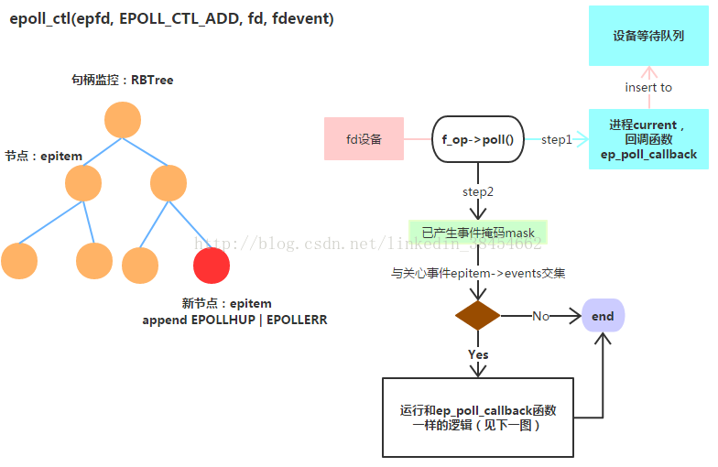
 |  |  |  | ﻿

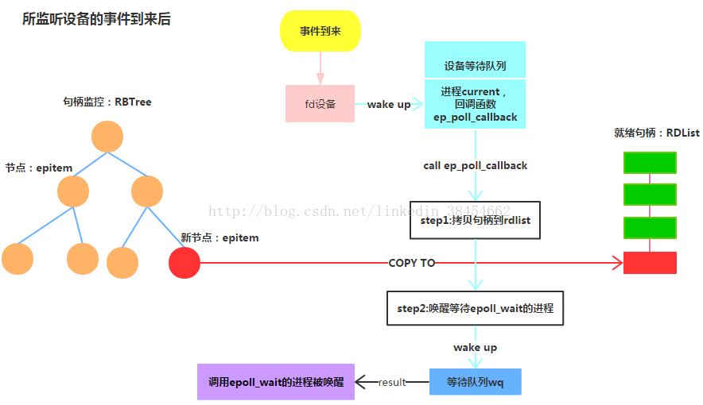
 |  |  |  |  | ﻿

epoll模型：
 | 用户空间到内核空间拷贝省时间，因为在用户空间和内核空间建立同样映射来存放RBTree
 | 当某句柄来事件时，不需要全部句柄遍历了，而是直接靠回调来拷贝epitem到rdlist，然后唤醒进程
 | 适用于监听句柄多，但活跃句柄少的情况

